Лист1
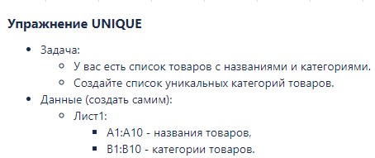
Пылесос | Бытовая техника | Бытовая техника
Арбуз | Фрукты | Фрукты
Банан | Фрукты | Косметика
Фен | Бытовая техника
Утюг | Бытовая техника
Яблоко | Фрукты
Шампунь | Косметика
Крем | Косметика
Мыло | Косметика
Кофемашина | Бытовая техника

Лист2
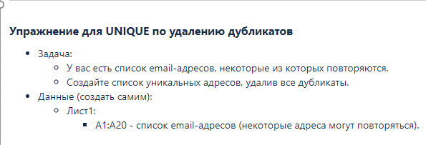
filimon_1996@smail.ru | filimon_1996@smail.ru
killer_126@smail.ru | killer_126@smail.ru
komok@smail.ru | komok@smail.ru
haker_666@smail.ru | haker_666@smail.ru
snake_586@smail.ru | snake_586@smail.ru
mooler_hop@smail.ru | mooler_hop@smail.ru
komok@smail.ru | goose@smail.ru
goose@smail.ru | hello_5@smail.ru
hello_5@smail.ru | hero@smail.ru
hero@smail.ru | lemon@smail.ru
killer_126@smail.ru | kto_kuda@smail.ru
lemon@smail.ru | domoj_poshli@smail.ru
killer_126@smail.ru | merlin@smail.ru
kto_kuda@smail.ru | garry@smail.ru
domoj_poshli@smail.ru | elizabeth@smail.ru
merlin@smail.ru | quiqly@smail.ru
garry@smail.ru
komok@smail.ru
elizabeth@smail.ru
quiqly@smail.ru

